DenpasarKPI
Row Labels | Sum of Customer_Acquisition | Sum of Cost | Sum of Revenue | Sum of Profit | Sum of Margin
Denpasar | 46,292 | Rp36,871,088,597 | Rp53,107,777,929 | Rp16,236,689,332 | 5471%

BandungKPI
Row Labels | Sum of Customer_Acquisition | Sum of Cost | Sum of Revenue | Sum of Profit | Sum of Margin
Bandung | 58,991 | Rp40,113,250,141 | Rp57,395,860,140 | Rp17,282,609,999 | 5395%

MakassarKPI
Row Labels | Sum of Customer_Acquisition | Sum of Cost | Sum of Revenue | Sum of Profit | Sum of Margin
Makassar | 26,097 | Rp71,718,495,837 | Rp102,016,812,747 | Rp30,298,316,910 | 5360%

MedanKPI
Row Labels | Sum of Customer_Acquisition | Sum of Cost | Sum of Revenue | Sum of Profit | Sum of Margin
Medan | 10,450 | Rp22,448,721,521 | Rp31,717,794,517 | Rp9,269,072,996 | 5251%

SurabayaKPI
Row Labels | Sum of Customer_Acquisition | Sum of Cost | Sum of Revenue | Sum of Profit | Sum of Margin
Surabaya | 17,372 | Rp64,160,908,362 | Rp91,910,366,950 | Rp27,749,458,588 | 5430%

SemarangKPI
Row Labels | Sum of Customer_Acquisition | Sum of Cost | Sum of Revenue | Sum of Profit | Sum of Margin
Semarang | 7,313 | Rp36,079,207,038 | Rp52,225,774,204 | Rp16,146,567,166 | 5581%

YogyakartaKPI
Row Labels | Sum of Customer_Acquisition | Sum of Cost | Sum of Revenue | Sum of Profit | Sum of Margin
Yogyakarta | 36,867 | Rp18,669,368,832 | Rp26,464,654,092 | Rp7,795,285,260 | 5303%

JakartaKPI
Row Labels | Sum of Customer_Acquisition | Sum of Cost | Sum of Revenue | Sum of Profit | Sum of Margin
Jakarta | 26,702 | Rp18,321,365,189 | Rp26,038,832,968 | Rp7,717,467,779 | 5318%

Dashboard
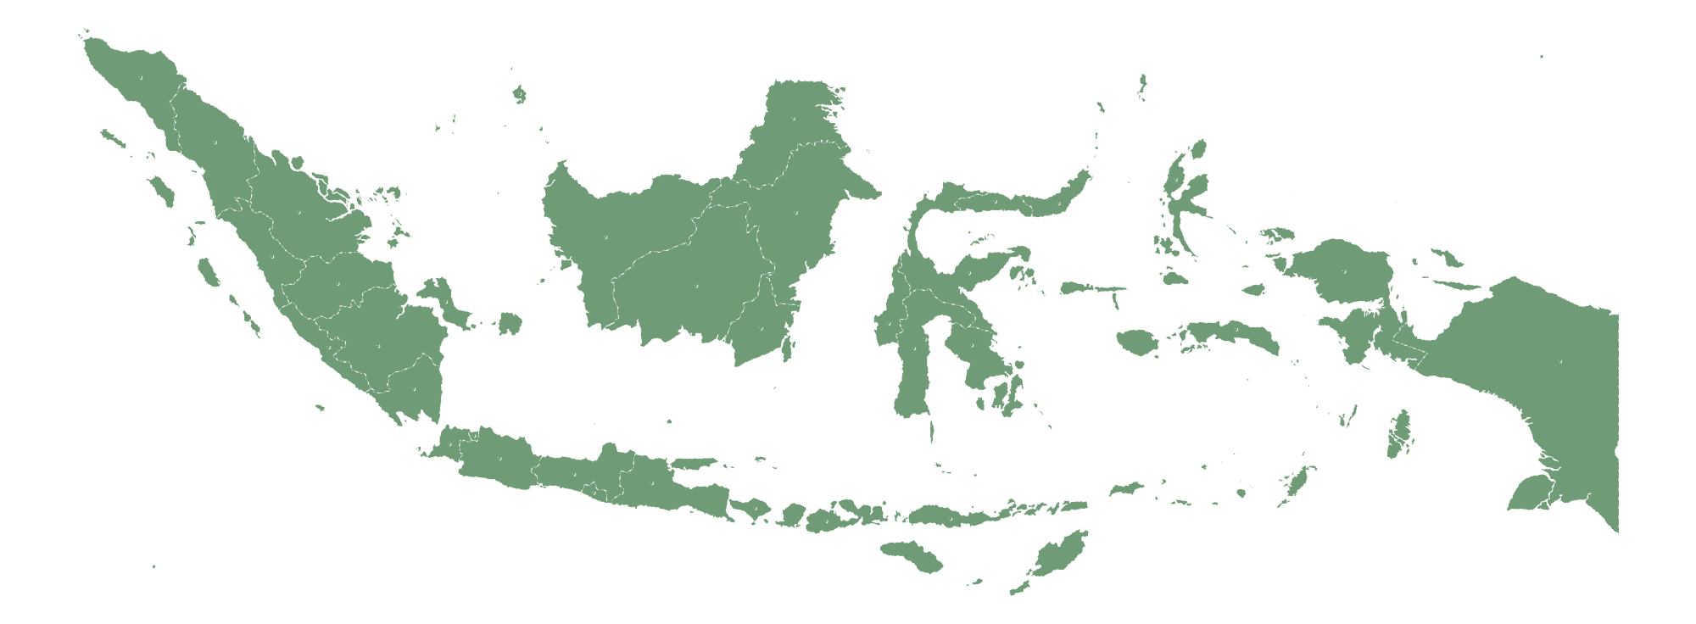
MACPAT BRANCHES performance 2023 - 2025
RANK

most Customer acquisition 58.991

BANDUNG

BRANCH
MEDAN

most PROFIT
IDR 30,298,316,910

MAKASSAR


BRANCH
JAKARTA
most REVENUE
idr 102,016,812,747


BRANCH
SURABAYA

BRANCH
BANDUNG


BRANCH
MAKASSAR

BRANCH
SEMARANG
MAKASSAR


BRANCH
YOGYAKARTA


BRANCH
DENPASAR
most MARGIN
55,80%

semarang

BRANCH REVENUE COMPARISON
REVENUE MARGIN COMBINATION

most Cost
idr 71,718,495,837
 | Total
Bandung | Rp57,395,860,140
Denpasar | Rp53,107,777,929
Jakarta | Rp26,038,832,968
Makassar | Rp102,016,812,747
Medan | Rp31,717,794,517
Semarang | Rp52,225,774,204
Surabaya | Rp91,910,366,950
Yogyakarta | Rp26,464,654,092
 | Sum of Revenue | Sum of Margin
Bandung | Rp57,395,860,140 | 5395%
Denpasar | Rp53,107,777,929 | 5471%
Jakarta | Rp26,038,832,968 | 5318%
Makassar | Rp102,016,812,747 | 5360%
Medan | Rp31,717,794,517 | 5251%
Semarang | Rp52,225,774,204 | 5581%
Surabaya | Rp91,910,366,950 | 5430%
Yogyakarta | Rp26,464,654,092 | 5303%

MAKASSAR

LEAST COST
idr 18,321,365,189

SEMARANG

LEAST MARGIN
52,51%

Branch Contribution by Grand Total

MEDAN

LEAST revenue
idr 26,038,832,968

jakarta

LEAST profit
idr 7,717,467,779

jakarta

LEAST customer acquisition
7,313

surabaya

JAKARTA
yogyakarta
MEDAN
SEMARANG
DENPASAR
BANDUNG
SURABAYA
MAKASSAR

BRANCHES GROWTH RATE (YoY)

 | 2023 | 2024 | 2025
Bandung | Rp19,344,784,547 | Rp18,956,146,334 | Rp19,094,929,259
Denpasar | Rp17,754,429,439 | Rp17,882,730,150 | Rp17,470,618,340
Jakarta | Rp8,679,078,832 | Rp8,533,323,829 | Rp8,826,430,307
Makassar | Rp33,606,929,365 | Rp34,287,749,377 | Rp34,122,134,005
Medan | Rp10,356,947,301 | Rp10,714,876,863 | Rp10,645,970,353
Semarang | Rp17,535,443,493 | Rp17,523,801,544 | Rp17,166,529,167
Surabaya | Rp30,703,799,261 | Rp30,849,876,127 | Rp30,356,691,562
Yogyakarta | Rp8,844,277,073 | Rp8,613,977,416 | Rp9,006,399,603

